关系图
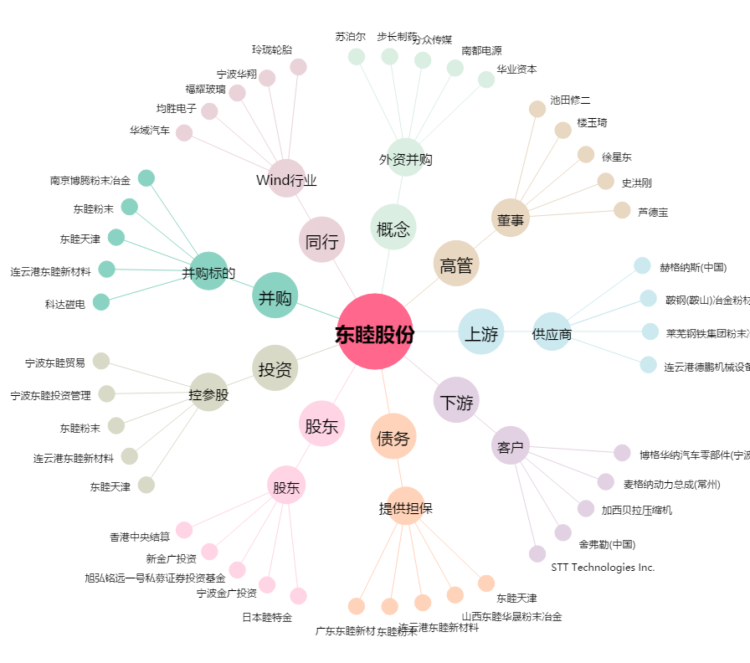
东睦股份[600114.SH] - 关系概览图

